Sheet1
Fungsi |  |  | Soal
1. f(x) = e^-x/2+sin(2x) |  |  | A. Tentukan nilai turunan dari kedua Fungsi untuk X = 1
2. f(x) = e^-x*sin(2x)+1 |  |  | B. Tentukan titik puncak dari kedua fungsi

Soal | Fungsi |  |  |  |  |  | Soal | Fungsi
B. 2 | f(x) = e^-x*sin(2x)+1 |  |  |  |  |  | B. 1 | f(x) = e^-x/2+sin(2x)
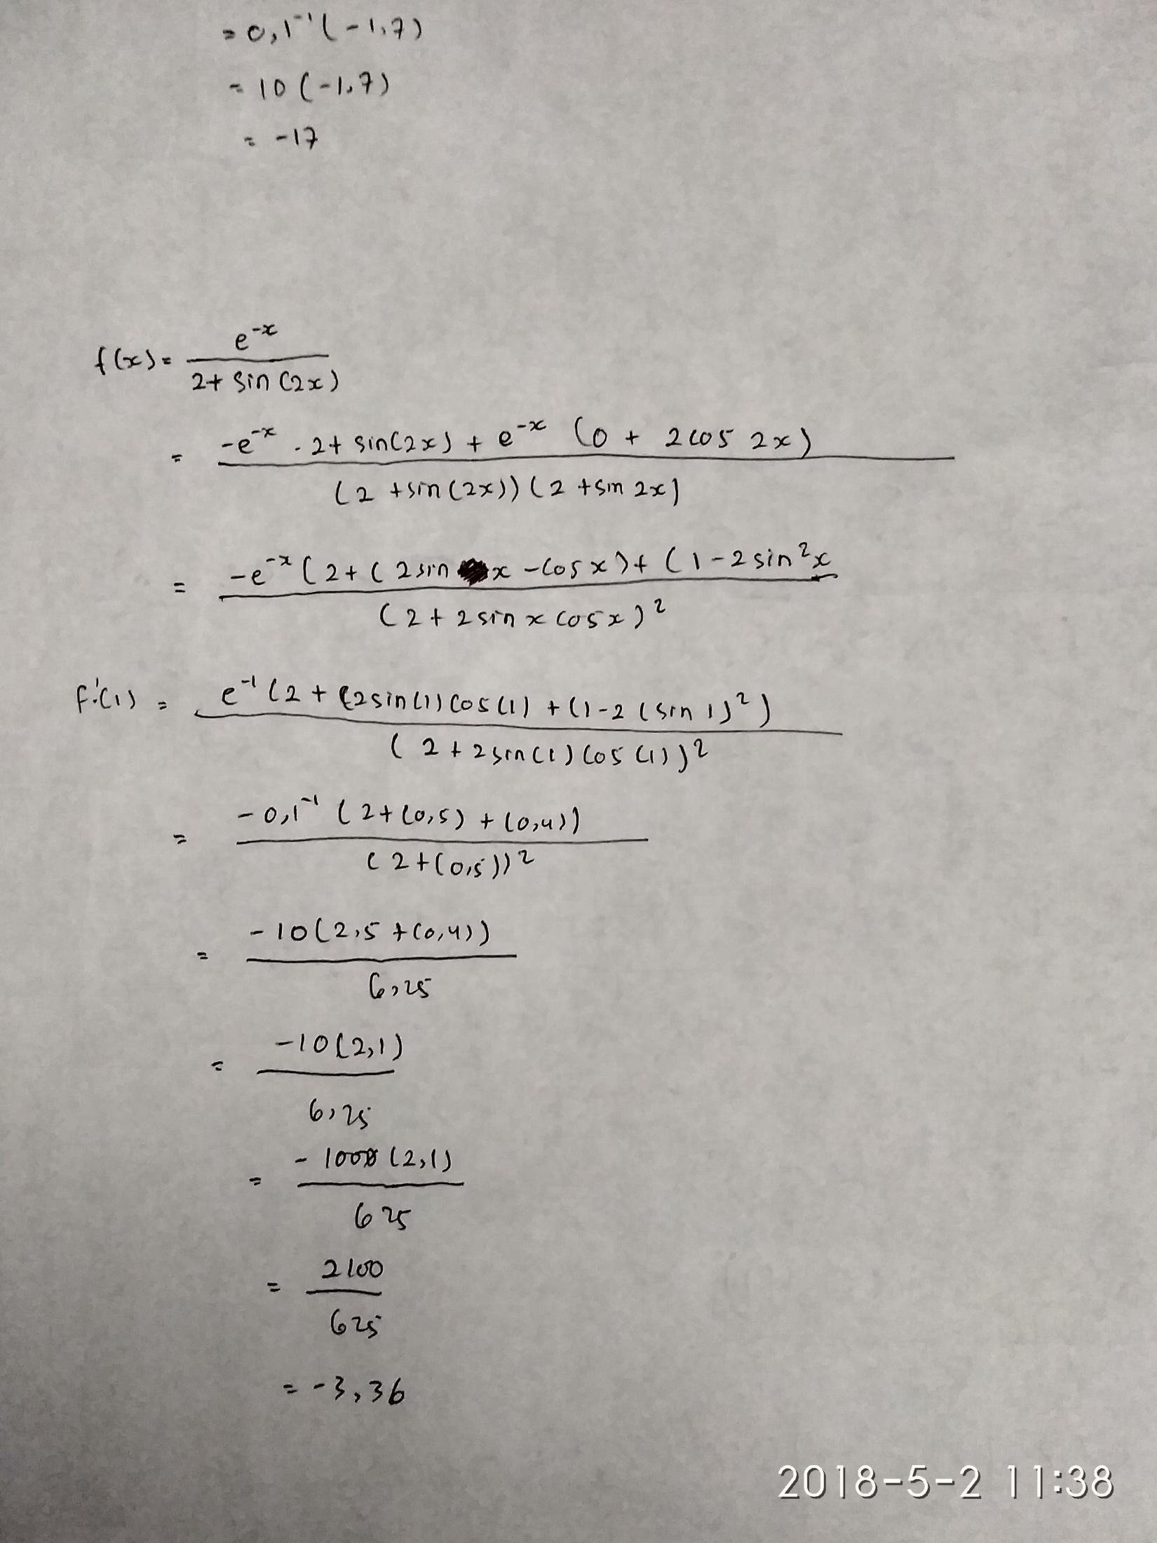

Soal | Fungsi |  |  |  |  | x0 | x1 |  | Soal | Fungsi |  |  |  |  | x0 | x1
B. 1 | f(x) = e^-x/2+sin(2x) |  |  |  |  | 1 | 2 |  | B.2 | f(x) = e^-x*sin(2x)+1 |  |  |  |  | 1.00 | 2.00
no | x0 | x1 | x2 | y0 | y1 | y2 | y0^y2 |  | no | x0 | x1 | x2 | y0 | y1 | y2 | y0^y2
1 | 1.00 | 2.00 | 1.61 | 1.09 | -0.69 | 0.01 | 0.02 |  | 1 | 1.00 | 2.00 | 4.05 | 1.34 | 0.90 | 1.02 | 1.36
2 | 2.00 | 1.61 | 1.62 | -0.69 | 0.01 | 0.00 | 0.00 |  | 2 | 2.00 | 4.05 | -13.25 | 0.90 | 1.02 | -534699.37 | -479599.11
3 | 1.61 | 1.62 | 1.62 | 0.01 | 0.00 | 0.00 | 0.00 |  | 3 | 4.05 | -13.25 | 4.05 | 1.02 | -534699.37 | 1.02 | 1.03
4 | 1.62 | 1.62 | 1.62 | 0.00 | 0.00 | 0.00 | 0.00 |  | 4 | -13.25 | 4.05 | 4.05 | -534699.37 | 1.02 | 1.02 | -543914.69
5 | 1.62 | 1.62 | 1.62 | 0.00 | 0.00 | 0.00 | 0.00 |  | 5 | 4.05 | 4.05 | 43.97 | 1.02 | 1.02 | 1.00 | 1.02
6 | 1.62 | 1.62 | 1.62 | 0.00 | 0.00 | 0.00 | 0.00 |  | 6 | 4.05 | 43.97 | 2360.81 | 1.02 | 1.00 | 1.00 | 1.02

